Завдання
1. Розподіл імовірностей дискретної змінної має наступний вигляд:
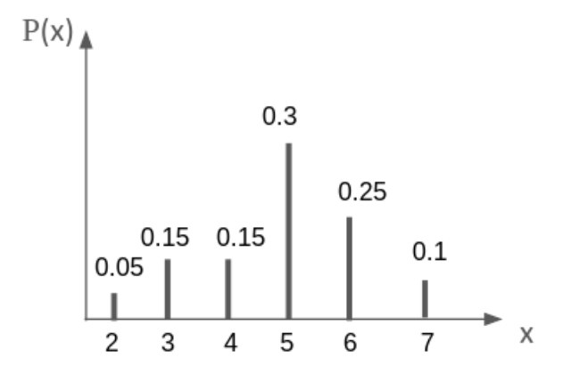

Обчисліть наступні імовірності:
a | P(X=5)= | 0.3
b | P(X>=6)= | 0.45
c | P(X>6)= | 0.1
d | P(3<X<=5)= | 0.45

2. Для біноміального розподілу B(99,0.2) знайдіть наступні величини: |  |  |  | n=99 | p=0.2
a | P(X=12)= | 1.40% | 1.40%
b | P(X<=44)= | 99.999999%
c | P(10<X<=20)= | 57.29%

3. Для нормального розподілу N(2,4) знайдіть наступні величини:
a | P(X=1)= | 0
b | P(4>=X)= | 69.15%
c | P(1.5<X2<=2)= | 4.97%

4. Розв'яжіть використовуюючи біноміальний розподіл. У селі є 20 активістів, які намагаються підпалити ворожу техніку “Бандера-смузі”. Кожному з цих активістів це вдається з імовірністю 78% незалежно один від одного. З якою імовірністю: |  |  |  | n=20 | p=0.78
a | Всім активістам вдасться підпалити ворожий танк? |  |  |  | 0.69% | 0.69%
b | Хоча б 1 з активістів НЕ вдасться підпалити танк? |  |  |  | 99.31% | 99.31%
c | Рівно 5 активістам вдасться підпалити танк |  |  |  | 0.000061% | 0.000061%
d | Яку мінімальну кількість активістів потрібно, щоб імовірність хоча б 1 влучання було 95%? |  |  |  | 4 | 4 активісти: | 96.44% | 95% лежить між цими двома значеннями
 |  |  |  |  |  | 3 активісти: | 87.61%

5. У місті, де проживає 1000 людей відбуваються вибори міської голови. Ви та ще 4 кандидати подали свою кандидатуру. За попередніми соцопитуваннями виборці готові голосувати наступним чином: 30% - за вас (кандидат A) 20% - за кандидата B 10% - за кандидата C 20% - за кандидата D 20% - за кандидата E Вважаємо, що виборці є незалежними один від одного. Імовірності рахуємо на основі результатів соцопитування. Використайте біноміальний розподіл і імовірність успіхів.
a | Яка імовірність, що ви переможете вибори з першого туру? (Тобто отримаєте 50% + 1 голос виборців) |  |  |  | 0.0000% | =P(x>=501)=1-P(x<=500)

b | Яка імовірність, що за кандидатів C та D проголосують менше ніж 15% виборців |  |  |  | 0.00264%

